箱唛扫码
Factory name (工厂名称) | 顺悦
PO. Number(订单号) | 77266-01
Style Code.(款号) | 8557-710
Product Code.(产品编号) | RECYCLE CARE LABEL RECYCLE COMPONENT LABEL | Carton No.(箱号):
Inner Packages(包装方式） | 2000pcs/ bundle | 1\1
SIZE/qty (尺码/数量) | 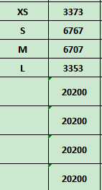
Carton Dimension（箱规） | 30*40*50 | Country of Origin：
Gross Weight（毛重） | 19.4kg | Made In China
Net Weight（净重） | 19kg
Remark（备注）

Factory name (工厂名称) | 多力
PO. Number(订单号) | 77266-01
Style Code.(款号) | 8557-710
Product Code.(产品编号) | RECYCLE CARE LABEL RECYCLE COMPONENT LABEL | Carton No.(箱号):
Inner Packages(包装方式） | 2000pcs/ bundle | 1\1
SIZE/qty (尺码/数量) | 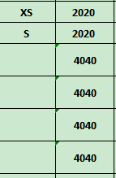
Carton Dimension（箱规） | 20*20*30 | Country of Origin：
Gross Weight（毛重） | 4.2kg | Made In China
Net Weight（净重） | 3.8kg
Remark（备注）

08557710100015
08557710100022
08557710100039
08557710100046
08557710100015
08557710100022
08557710100039
08557710100046

